关系图
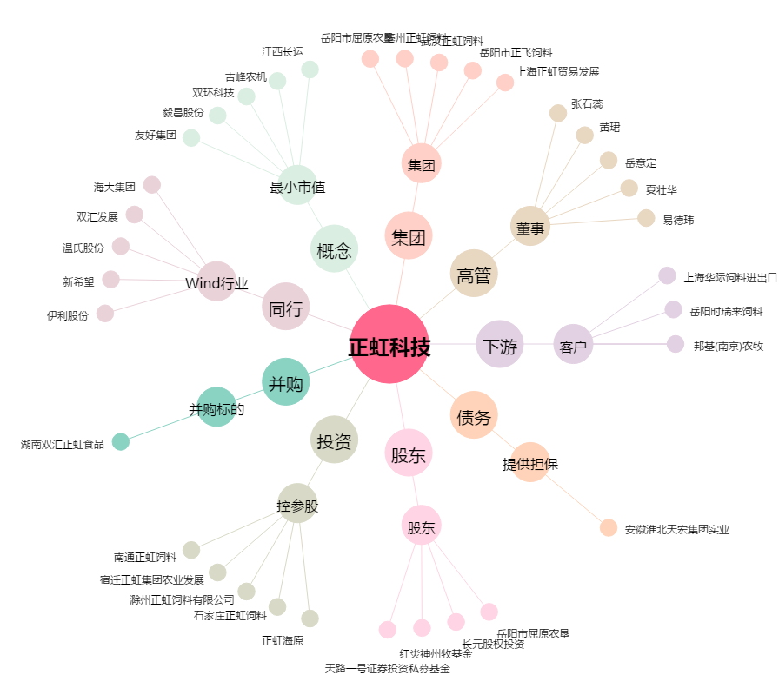
正虹科技[000702.SZ] - 关系概览图

